결과보고서
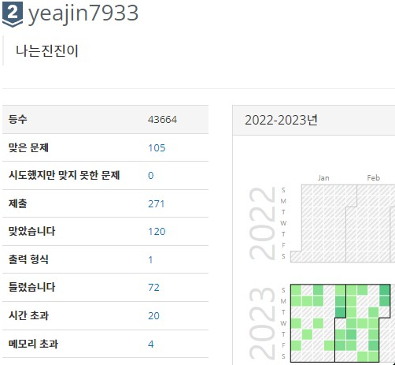
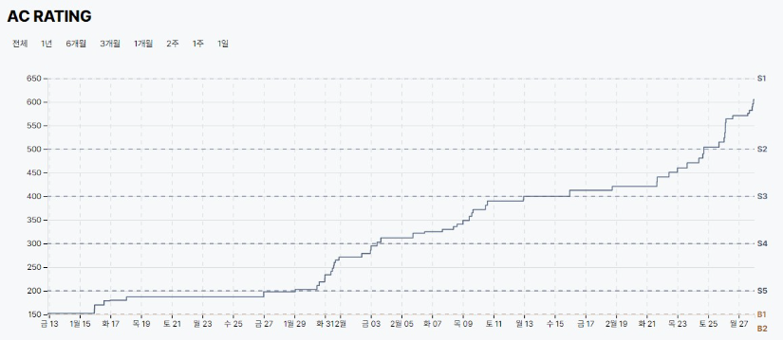
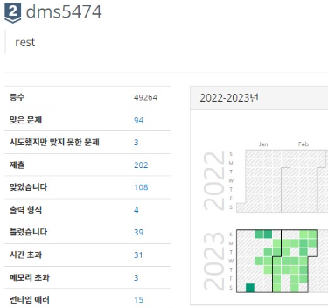
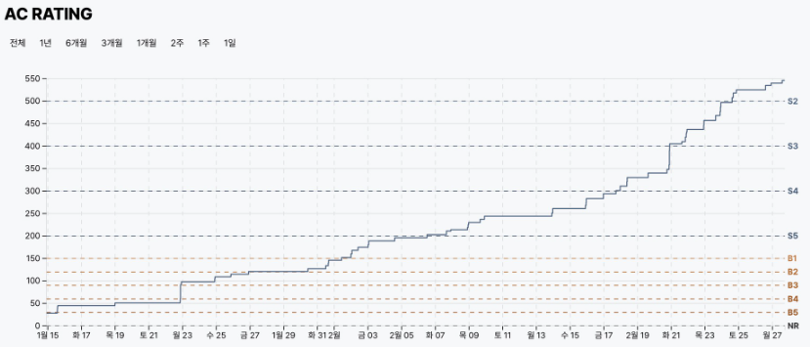
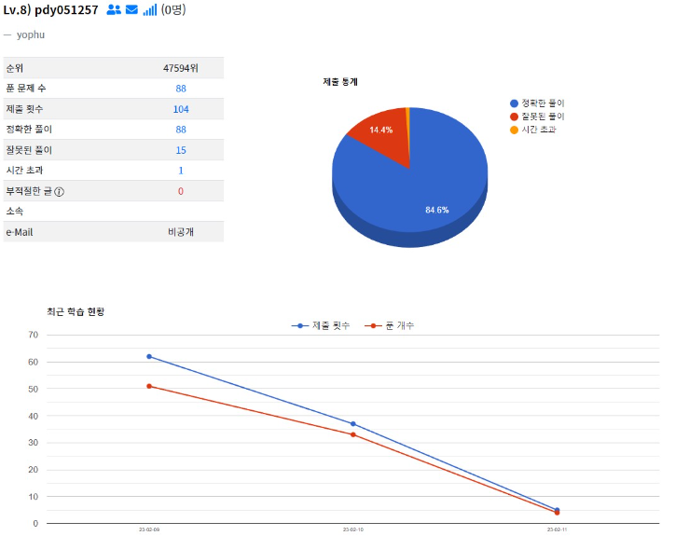
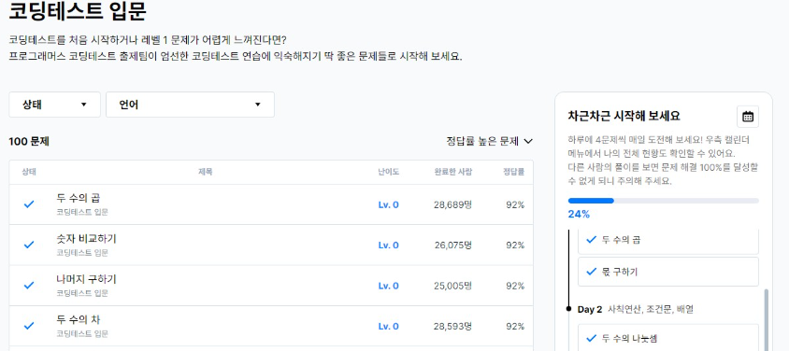
■ 23년 2월 온라인스터디 결과보고서

주제 | 알고리즘 문제풀이 |  |  |  | 2. 진행 일정 및 공부한 내용 - 1/28(토) ~ 2/3(금) BOJ 10828. 스택 BOJ 1620. 나는야 포켓몬 마스터 이다솜 BOJ 24060. 알고리즘 수업 - 병합 정렬1 BOJ 1269. 대칭 차집합 BOJ 2839. 설탕 배달 외 추가 7문 수학과 코딩에 대한 이해 및 스터디 기초 다지기 - 2/4(토) ~ 2/10(금) BOJ 1912. 연속합 BOJ 2579. 계단오르기 BOJ 1463. 1로 만들기 BOJ 9012. 괄호 BOJ 2941. 크로아티아 알파벳 외 7문 ( 참고 사이트 : https://hongjw1938.tistory.com/47 ) 추가 공부 : 코드업 사이트 및 프로그래머스 Lv0 100제 DP에 대한 기본적 이해 및 재귀함수 사용 익히기 - 2/11(토) ~ 2/17(금) BOJ 1874. 스택수열 BOJ 5397. 키로거 BOJ 1654. 랜선 자르기 외 5문 SWEA 10760. 우주선착륙2 SWEA 16471. 괄호검사 추가 공부 : 코드업 사이트 밑 프로그래머스 Lv0 100제 스택에 대한 이해와 델타탐색 익숙해지기 - 2/18(토) ~ 2/24(금) BOJ 1012. 유기농 배추 BOJ 11725. 트리의 부모찾기 BOJ 9934. 완전 이진 트리 외 7문 SWEA 1231. 중위순회 SWEA 1209. Sum DFS/BFS와 큐, 트리에 대한 전반적 이해 및 여러가지 순회에 대해서 다지기 - 2/25(토) ~ IM역량테스트 대비 문제집 BOJ 및 SWEA 기출 (진행중) |  | 3. 활동 사진
스터디장 | 성제현 | 지역/반 | 부울경/2반
기간 | 2023.02.01 ~ 2023.02.28 (2月) |  |  |  |  |  | 노션 | https://www.notion.so/be17c1d803574207895f374efe9d3fd5
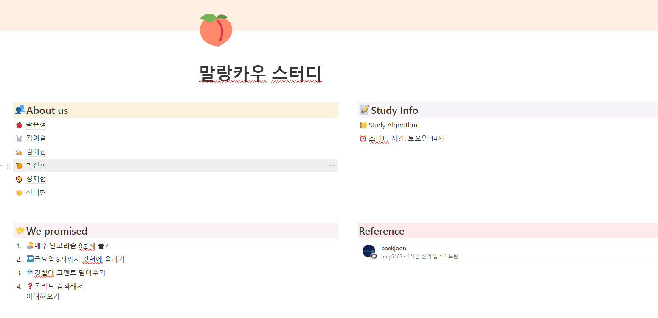
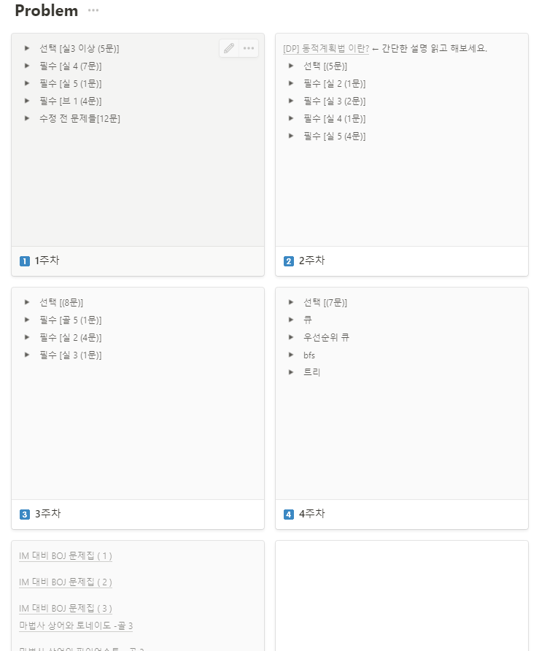
참석명단 | 부울경 1반 김예진 부울경 1반 김예슬 부울경 1반 곽은정 부울경 2반 박진희 부울경 2반 전대현 부울경 2반 성제현
진행방식 | □ 온라인 ■ 오프라인
스터디 목표 | 2월간 총 4주 매주 선정한 필수 15문제 풀기 및 백준 실버 2 이상 달성 또한 선택적 문제로 10문씩 총 100문 목표
활동내용 | 1.스터디 진행 간 발전 한 부분 (스터디장의 생각) (1) 성제현(본인) - 아직 부족한 점이 많습니다. 지난 한달간의 스터디 진행을 통해 더 발전하여 스터디원들을 이끌어 가겠습니다. 다들 잘 따라와줘서 감사합니다. (2) 전대현 - 초기에는 좌절하는 모습이 있었습니다. 하지만 이내 부족한 부분을 받아들이며 더욱 더 발전하는 모습을 보고 많이 배웠습니다. (3) 박진희 - 완전히 비전공자라 많이 힘들어했습니다. 그래도 포기하지 않고 따로 스터디 외의 개인공부를 진행하며 노력해 지금은 눈에 띄게 잘합니다. (4) 김예진 - 초기에 스터디원들이 git과 여러가지 tool을 어색해 하여 힘들었는데 굉장히 많은 도움을 줬습니다. 지금은 스터디원 모두 익숙해졌습니다. 감사합니다. (5) 곽은정 - 항상 묵묵히 열심히 합니다. 한결같은 모습으로 스터디에 임하여 다른 스터디원에게도 많은 도움을 주고 함께 할 수 있는 원동력이 되어줍니다. (6) 김예슬 - 많이 힘들어 했습니다. 따로 내어준 과제도 많이 힘들었을겁니다. 하지만 차근차근 해내며 성장하는 모습이 보기 좋았고 다른 자치회 활동에도 지칠법 하지만 항상 밝은모습을 보여줘서 고맙습니다. - 스터디의 목표 중 가장 중요한 부분은 함께 가야 오래갈 수 있다는 것이라 생각합니다. 앞으로도 서로를 도와주며 열심히 하는 스터디가 되도록 합시다. 감사합니다. |  |  |  |  |  | 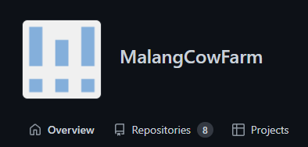 깃 허브 |  | 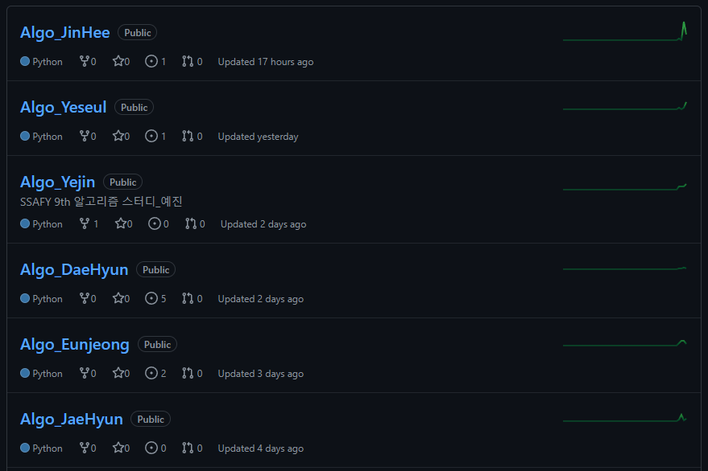

4. 이번 달 스터디 진행 소감 및 성장
성제현 | 혼자 하면 쉽게 지쳤을 공부들이 스터디원들과 함께 하며 더욱 더 성장할 수 있었고 서로에게 배울점이 많아서 좋았고 앞으로는 더 좋아질 예정이다. |  |  | 전대현 | 여러 사람들의 풀이를 보고 사고를 넓힐 수 있었고, 스터디원들 간의 피드백을 통해 부족한 부분을 보충하며 성장할 수 있었다. | 박진희 | 알고리즘 문제가 어려워서 좌절할 때도 있었지만 스터디원들이 친절히 설명해줘서 도움이 많이 되었다. 코딩 실력을 고려한 문제들을 함께 고민해서 고르기 때문에 문제를 풀면서 한 단계씩 성장하는 기분이 든다!

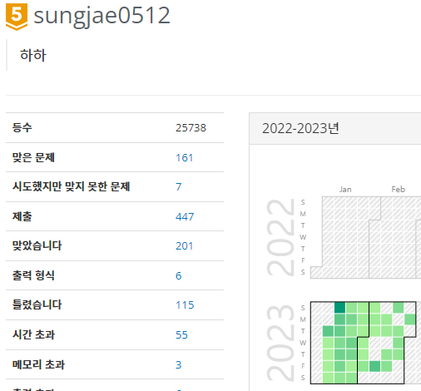
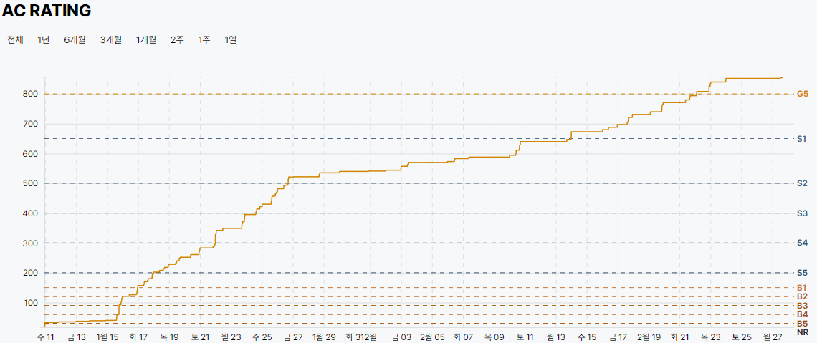
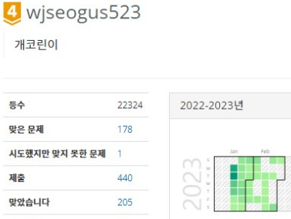
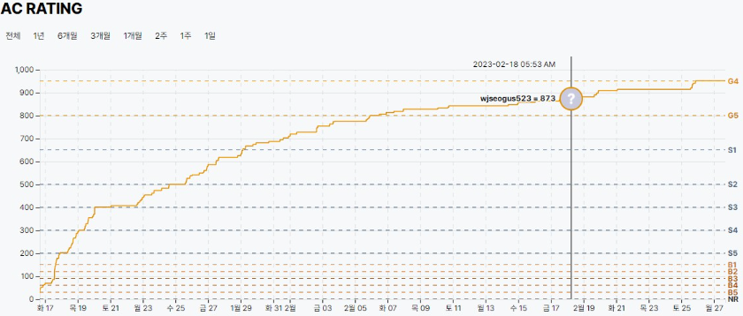
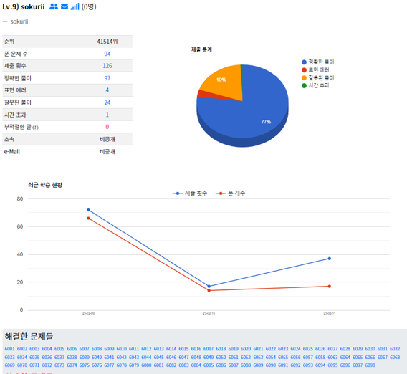

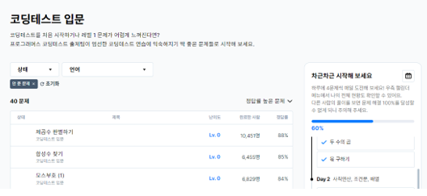

김예진 | 스터디원들과 함께 문제를 풀고 코드리뷰를 하면서 다양한 풀이방법을 알게 되었다. 그리고 스터디원들이 열심히해서 많이 배웠다 |  |  | 곽은정 | 문제를 푸는 것에만 그치는 것이 아니라 코드 리뷰를 통해 문제를 다양한 방법으로 바라볼 수 있게 되었다. | 김예슬 | 평소에 수업에서 이해하지 못했던 부분들도 많았었는데, 부족한 개념 설명을 스터디원들이 잘 말해주셔서 이해할 수 있었다. 과락을 걱정할 정도로 이해력이 부족했지만, 스터디를 통해 패스할 수 있었다.

